Feuil1
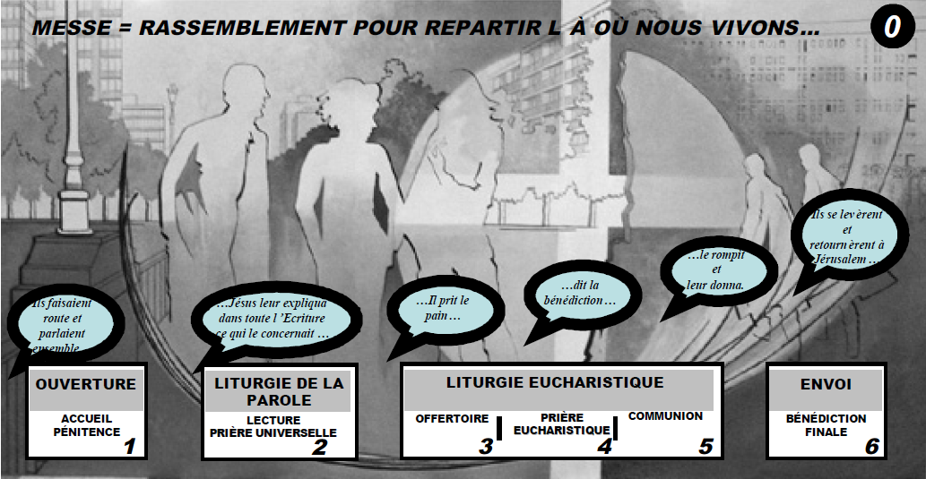

RANSSEMBLEMENT (OUVERTURE) | LITURGIE DE LA PAROLE | LITURGIE EUCHARISTIQUE | ENVOI

Chant d'Entrée | 1ere Lecture (Ancien Testament) | Offertoire | Annonces
Salutation du Prêtre | Psaume | Prière Eucharistique | Bénédiction
Demande de Pardon (Kyrie) | 2me Lecture (Nouveau Testament) | Saint
Gloire | Alléluia | Consécration du Pain et du Vin
Prions le Seigneur | Evangile | Anamnèse
 | Homélie | Prière a l'Esprit Saint
 | Je crois en Dieu | Souviens toi..
 | Prière Universelle | Communion
 |  | Notre Père
 |  | Geste de Paix
 |  | Communion
 |  | Prière après la communion

